Calculo
CÁLCULO DE PUERTOS DE MONTAÑA

 | 9.5
 | 15.2
 | 30.4
 | 46.5
 | 62.8
 | 77.4
 | 92.3
 | 106.2
 | 113.3
 | 124
 | 0
 | 0
 | 0
 | 0
 | 0
 | 0
 | 0
 | 0
 | 0
 | 0
 | 0
 | 0
 | 0
 | 0
 | 0
 | 0
 | 0
 | 0
 | 0
 |  |  |  |  | Método APM- www.altimetrias.net
Método tradicional |  |  |  |  | Distancia (km) | Pendiente (en %) | Coeficiente
Altura inico del puerto | : | 530 | m |  | Coeficiente total : |  | 587.4
Altura final del puerto | : | 1742 | m | 28.5 | 1 | 9.5 | 28.5 | 9.5
Desnivel | : | 1212 | m | 9.1 | 1 | 5.7 | 9.1 | 15.2
Pendiente máxima | : | 20 | % | 84.6 | 1 | 15.2 | 84.6 | 30.4
Coeficiente | : | 141 | pt | 96.4 | 1 | 16.1 | 96.4 | 46.5
Categoría | : | Categoría Especial |  | 99.2 | 1 | 16.3 | 99.2 | 62.8
 |  |  |  | 77.2 | 1 | 14.6 | 77.2 | 77.4
Instrucciones: |  |  |  | 80.8 | 1 | 14.9 | 80.8 | 92.3
En el método tradicional, hay que introducir los datos mencionados y se calculará automáticamente. |  |  |  | 68.9 | 1 | 13.9 | 68.9 | 106.2
 |  |  |  | 14.5 | 1 | 7.1 | 14.5 | 113.3
En el método APM, hay que especificar el % medio de cada km. Para ello, hay que introducir también un 1 en la columna de distancia, salvo que se quiera calcular los metros finales, en cuyo caso habrá que especificarlos. |  |  |  | 37.6 | 0.75 | 10.7 | 28.2 | 124

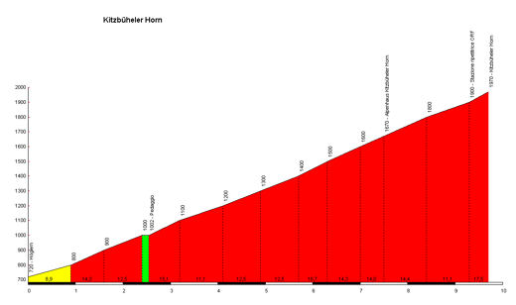
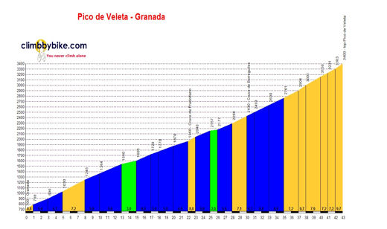
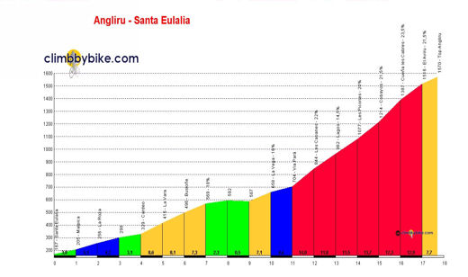

Jorge García Samartín
www.gsamartin.es
jorge@gsamartin.es

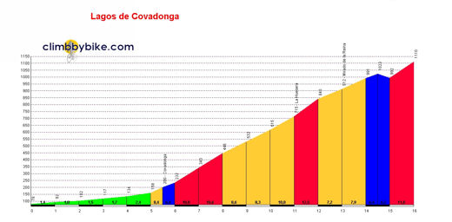
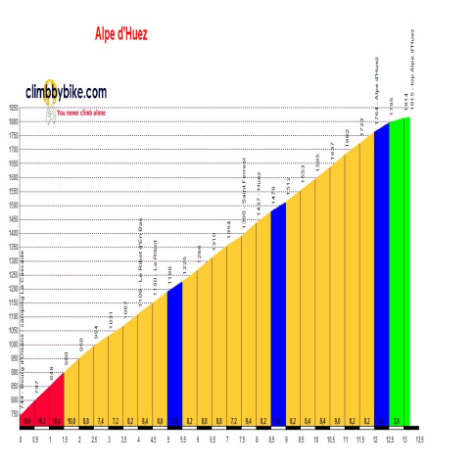
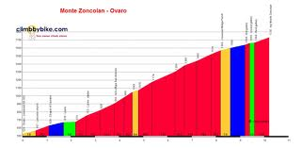
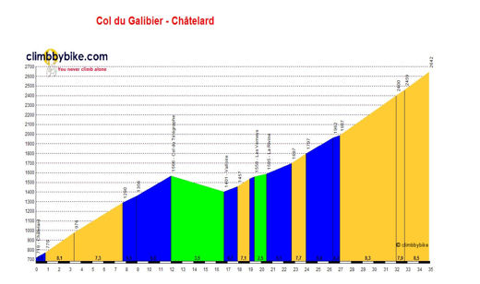
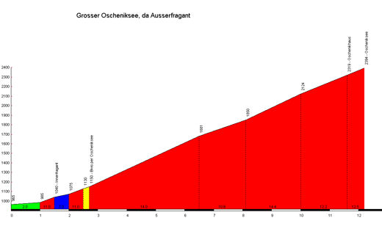

 |  |  |  |  |  |  |  |  | Puedes copiar, redistribuir y adaptar esta obra, siempre que me la atribuyas y lo hagas bajo esta licencia
 |  |  |  |  | Categoría | Categoría Especial

